Tables de production employées
TABLES DE PRODUCTION EMPLOYEES

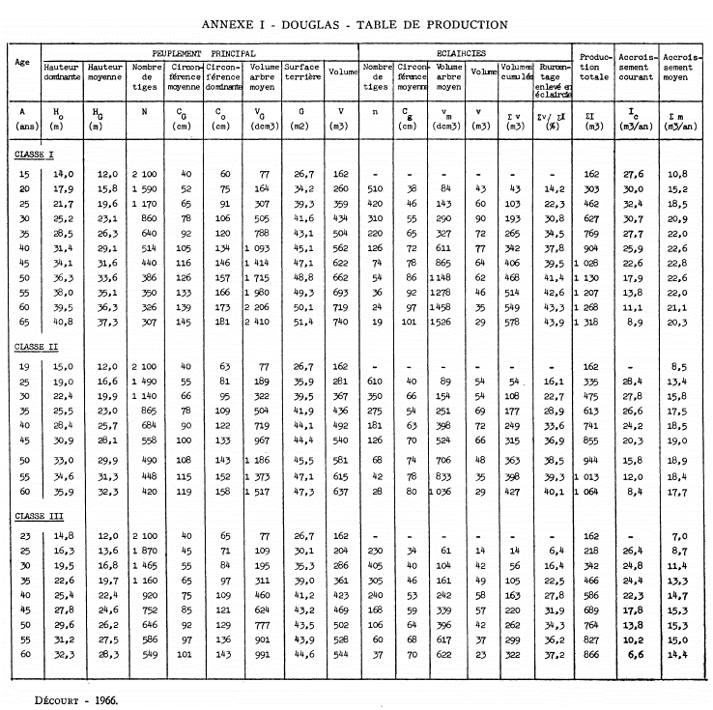
 | Douglas

 | Table utilisée : | Table de Decourt pour le Nord-Est du Massif Central - 1967

 |  | Classe de fertilité retenue : Classe II (moyenne)

 | Source : | http://documents.irevues.inist.fr/bitstream/handle/2042/24918/RFF_1967_8-9_547.pdf?sequence=1#:~:text=La%20table%20de%20production%20pour,Laricio%20de%20Corse%20en%20Sologne.

TABLES DE PRODUCTION EMPLOYEES

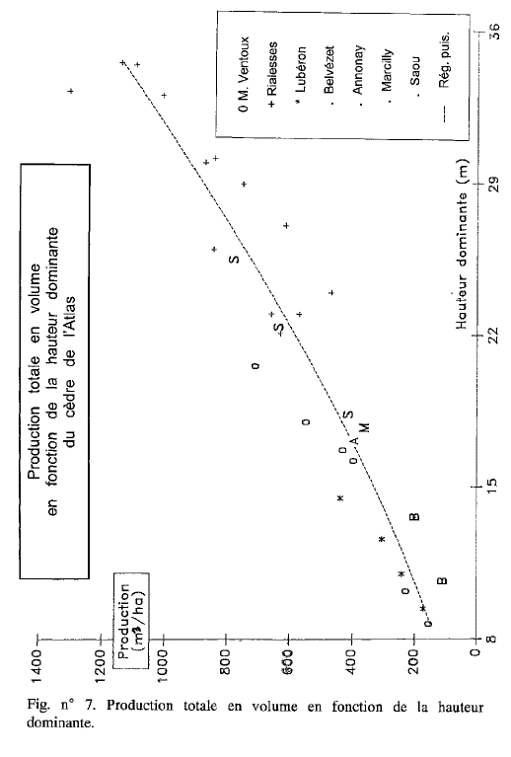
30
40
50
60
80
70
90
100
110
 | Cedre de l'Atlas

 | Table utilisée : | Données issues des travaux de Jean Toth

 |  | La classe de fertilité retenue est la classe 2 (fertilité moyenne-forte). La table a été reconstituée à partir de la production totale

 | Source : | Le Cèdre de France - Etude approfondie de l'espèce - Jean TOTH - 2005 - L'Harmattan

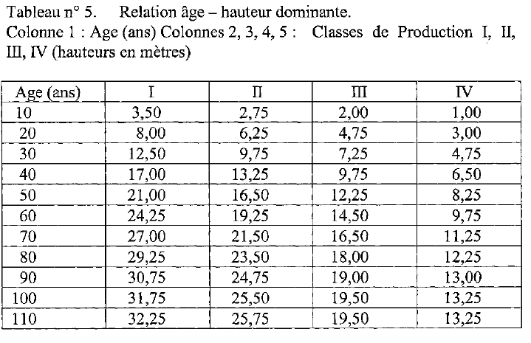

 |  |  |  |  |  |  |  |  | Données employées pour le calcul
 | ACCROISSEMENT ANNUEL COURANT PAR INTERVALLE (sans éclaircies) |  |  |  |  |  | ECLAIRCIES (en Vtot) |  | ACCROISSEMENT ANNUEL COURANT PAR INTERVALLE (post éclaircies)
 | début | fin | V(7) | FEB | Vtot | Accroissement | éclaircie | cumul | début | fin | V(7) | FEB | Vtot | Accroissement
 | 0 | 30 | 170 m3 | 1.3 | 221 m3 | 7.37 m3/an | 40.0 m3 | 40 m3 | 0 | 30 | 130 m3 | 1.3 | 181 m3 | 6.03 m3/an
 | 30 | 40 | 270 m3 | 1.3 | 351 m3 | 13.00 m3/an | 70.0 m3 | 110 m3 | 30 | 40 | 160 m3 | 1.3 | 241 m3 | 6.00 m3/an
 | 40 | 50 | 375 m3 | 1.3 | 488 m3 | 13.65 m3/an | 80.0 m3 | 190 m3 | 40 | 50 | 185 m3 | 1.3 | 298 m3 | 5.65 m3/an
 | 50 | 60 | 470 m3 | 1.3 | 611 m3 | 12.35 m3/an |  | 190 m3 | 50 | 60 | 280 m3 | 1.3 | 421 m3 | 12.35 m3/an
 | 60 | 70 | 560 m3 | 1.3 | 728 m3 | 11.70 m3/an |  | Coupe rase
 | 70 | 80 | 640 m3 | 1.3 | 832 m3 | 10.40 m3/an
 | 80 | 90 | 690 m3 | 1.3 | 897 m3 | 6.50 m3/an
 | 90 | 100 | 720 m3 | 1.3 | 936 m3 | 3.90 m3/an
 | 100 | 110 | 735 m3 | 1.3 | 956 m3 | 1.95 m3/an

Stockage carbone - produits
